Sandálias
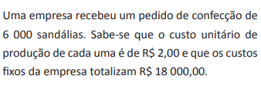
 |  |  | Custo fixo por pedido | Custo variável por unidade
 |  |  | R$ 18,000.00 | R$ 2.00

 |  |  | Preço de venda de cada sandália | R$ 5.00

Quantidade de Sandálias | Custo Total de Produção | Lucro | RECEITA
0 | R$ 18,000.00 | -R$ 18,000.00 | R$ 0.00
2000 | R$ 22,000.00 | -R$ 12,000.00 | R$ 10,000.00
4000 | R$ 26,000.00 | -R$ 6,000.00 | R$ 20,000.00
6000 | R$ 30,000.00 | R$ 0.00 | R$ 30,000.00
8000 | R$ 34,000.00 | R$ 6,000.00 | R$ 40,000.00
10000 | R$ 38,000.00 | R$ 12,000.00 | R$ 50,000.00
12000 | R$ 42,000.00 | R$ 18,000.00 | R$ 60,000.00
14000 | R$ 46,000.00 | R$ 24,000.00 | R$ 70,000.00
16000 | R$ 50,000.00 | R$ 30,000.00 | R$ 80,000.00
18000 | R$ 54,000.00 | R$ 36,000.00 | R$ 90,000.00
20000 | R$ 58,000.00 | R$ 42,000.00 | R$ 100,000.00
22000 | R$ 62,000.00 | R$ 48,000.00 | R$ 110,000.00

